Боковой погрузчик В45W
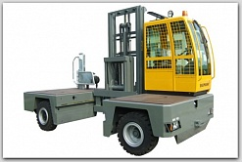

ХАРАКТЕРИСТИКИ
Грузоподъемность (кг) | 6000
Максимальная высота подъема (мм) | 3500
Длина/ширина погрузчика, мм | 2600/2200
Глубина боковой платформы, мм | 1400
Высота боковой платформы, мм | 560
Расстояние между платформами, мм | 1200
Привод | дизель/газ
Ast, мм | 2600
Цена, руб. | 2600000

